상품제안서
명절선물 소신 1++ 등급 워터에이징숙성한우 구이정육5호(1.3kg) | 상품코드: F30226

 |  |  |  |  |  |  | 02-412-0044 | www.easy1.co.kr
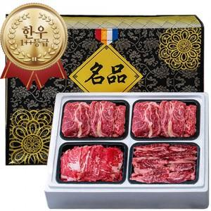

【상세/제작정보】 | 소량구매가능

【인쇄/포장옵션】 | / 포장불가능

【공급단가】 | 수량 | 20~ | 50~ | 100~ | 300~ | 500~
*VAT별도 | 단가 | 237,500원 | 233,700원 | 228,000원 | 222,300원 | 218,500원

【상품 URL】 | http://www.easy1.co.kr/src/goods_detail.php?gdno=30226

